Worksheet
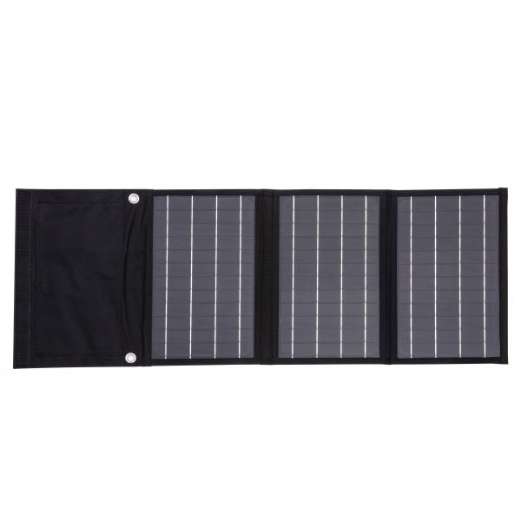
Technaxx 21W Solar Ladetasche TX-207

Artikelnummer | 5016 |  | VE | 20
EAN | 4260358125480 |  | Stück pro Palette | 400
Zollnummer | 85017100 |  | Lagen Pro Palette | 5

Abmessungen - Artikel
Länge(cm) | Breite(cm) | Höhe(cm) | Gewicht(g)
28 | 19.03 | 3.3 | 690

Abmessungen - Artikelverpackung
Länge(cm) | Breite(cm) | Höhe(cm) | Leergewicht(g) | Gewicht(g) Artikel+Verpackung
31 | 20 | 4.4 | 117 | 836

Abmessungen - VE Karton (Masterkarton)
Länge(cm) | Breite(cm) | Höhe(cm) | Gewicht(g)
32 | 40 | 60 | 20000

Verpackung - Bestandteile
Rest Zubehör (g) | Papier/Pappe (g) | Styropor (g) | Kunstst. Hohlkörper(g) | Kunstst. Folien(g) | Materialverbunde (g)
0 | 120 | 0 | 0 | 0 | 0

Weiterführende Informationen
Technaxx Reseller Portal

